teorie
 |  | správně c)
 |  |  |  | špatně je: | třída definuje pouze datovou složku svých instancí, metody definují rozhraní (interface)

 |  | d)
 |  |  | datová složka = atribut |  | stav objektu popisuje datovou složku objektu

 |  | správně c) |  | správné tvrzení: |  |  | každý objekt má svou identitu

 |  | správně d) |  |  | protokol projektu = množina všech zpráv, které lze objektu zaslat a ten na ně reaguje

 |  | a) | ! Tříd |  |  | TŘÍD = QuickXmlParser

 |  | b)
 |  |  |  |  |  | od struktury i třídy lze děděním vytvářet podtypy

 |  | správně a)
 |  |  | datová složka = atribut |  |  | stav objektu popisuje datovou složku objektu

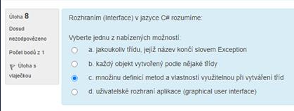

 |  | správně c) |  |  |  | interface = množina definicí metod a vlastnostní, která se využívá u vytváření tříd

 |  |  |  |  |  | dědění je proces, při kterém vzniká nový objekt nebo třída rozšířením stávajícího objektu nebo třídy
 |  | správně c)

 |  | správně a)
 |  |  |  |  |  | parametrický polymorfismus umožňuje pomocí typových šablon definovat skupiny podobných objektů, které pak lze popsat abstraktní třídou

 |  | c) |  |  |  | přetěžování metod a operátorů představuje ad-hoc polymorfismus

 |  | d) | ! Proměnné |  |  | proměnné = remoteHttpServer

 |  | b) |  |  |  | interface - název by měl vždy začínat správně písmenem I (velké i)

 |  | c)
 |  |  |  |  | není pravda: V c# a Jave může objekt existovat bez třídy

 |  | c) |  |  | Dědí se stav i chování

 |  | x

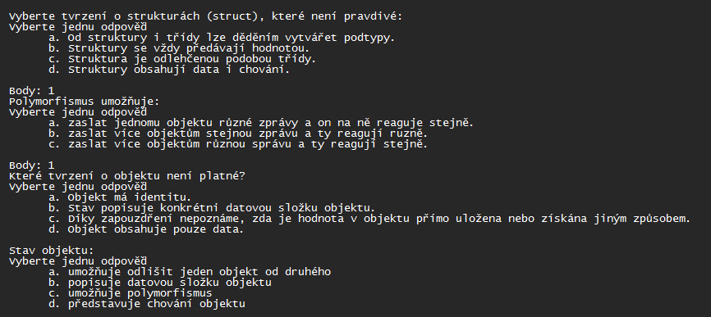

 |  | a) |  |  | není pravda: od struktury I třídy lze děděním vytvářet podtypy

 |  | b) |  |  | umožňuje zaslat více objektům stejnou zprávu a ty na ní pak jinak odpovídají

 |  | d)

 |  | b)
 |  |  |  |  | stav objektu popisuje datovou složku objektu

1) Polymorfismus podle Liskové? | jedná se o subtypový polymorfismus. Zní: Pokud S je podtypem T, pak instance S mohou v programu nahradit instance T beze změny funkčnosti
2) Chytání výjimek? | kód detekující chybu „hází“ výjimku (throw), kód ošetřující nastalý stav výjimku „chytá“ (catch)
3) rozhraní IComparable | definuje generalizovanou typově specifickou metodu, kterou může hodnotový typ použít k seřazení svých instancí
4) Jak se dělá vlastní exception? | if( int a == 1) throw new NumberException("Špatné číslo");
5) Jak funguje zachycování zdola nahoru | FileNotFoundException > IOException > SystemException > Exception
6) AAA jednotkový test | Arrange, Act, Assert (Arrange = příprava situace, Act = provedení testu, Assert = ověření shody)
7) Polymorfismus | parametrický = metoda je psána obecně bez vazby na dat. Typ
 | ad-hoc = přetěžování, metoda je schopna pracovat s argumenty různých typů
 | subtypový = dědění implementace a rozhraní
 | umožňuje zaslat více objektům stejnou zprávu a ty na ní pak jinak odpovídají
8) refactoring, co je podmínkou? | refactoring = techniky úpravy existujícího kódu za účelem změny jeho struktury bez změny funkčnosti (jednoduše úprava kódu)
9) co je to nadtyp | třída, ze které se dědí
10) dědění | Dědí se stav i chování. Dědění je proces, při kterém vzniká nový objekt nebo třída rozšířením stávajícího objektu nebo třídy
11) co je to přetížení? | přetížení = lze definovat více funkcí se stejnými názvy, ale jinými implementacemi. Zachová typ i účel.
12) co je to objektová třída (?)
13) pojmenování třídy | každé nové slovo velkým písmenem ( =HttpXml )
13) pojmenování proměnné | každé nové slovo malým prvním písmenem ( = httpXml )
14) konstruktor u instanční třídy (asi?) | asi myšleno Statické třídy - nelze vytvořit instanci. Všechny metody, vlastnosti, proměnné musí být statické
15) vlastní exception - jen z jedné exc. nebo i z tříd co dědí | všechny výjimky instancí System.Exception nebo jejích potomků
16) unit testy 2x otázka na ně | automatizované X manuální. Jedna testová třída by měla vždy testovat jeden objekt/třídu. Testové třídy by se měly jmenovat podle testované třídy
17) konstruktor | metoda sloužící k inicializaci objektu
18) polymorfismus | parametrický = metoda je psána obecně bez vadby na dat. Typ
 | ad-hoc = přetěžování, metoda je schopna pracovat s argumenty různých typů
 | subtypový = dědění implementace a rozhraní
19) Pole | má homogenní datové typy a nejde měnit velikost
20) Co je to delegát? Využití | Základní kameny událostmi řízeného programování

cykly
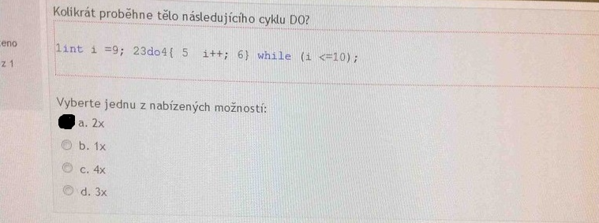

správně a)

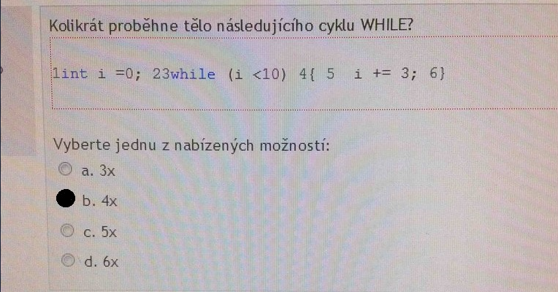

správně b)

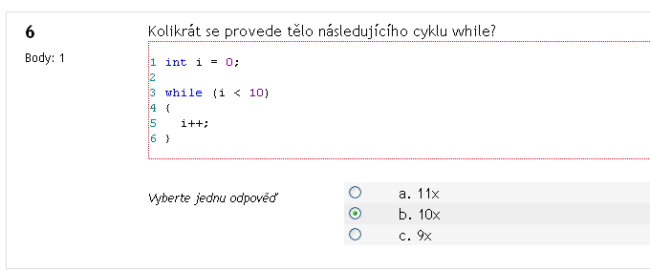

správně b)

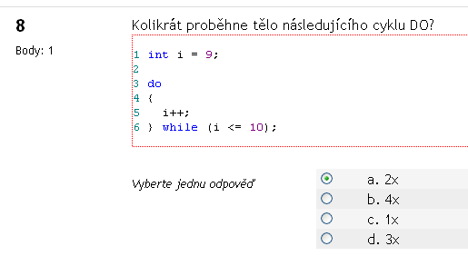

správně a)

správně a)

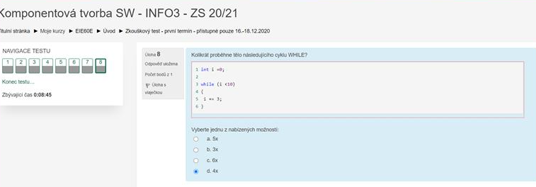

správně d)

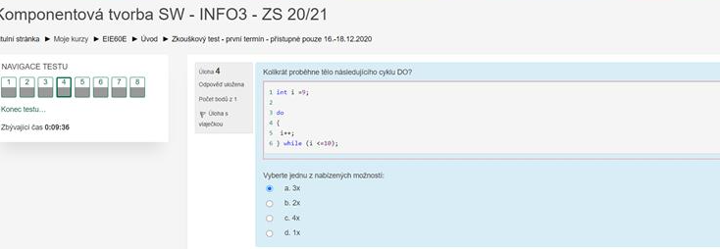

b) (2x)

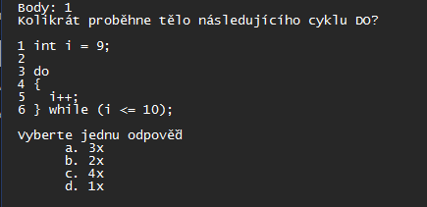

b) (2x)

metody
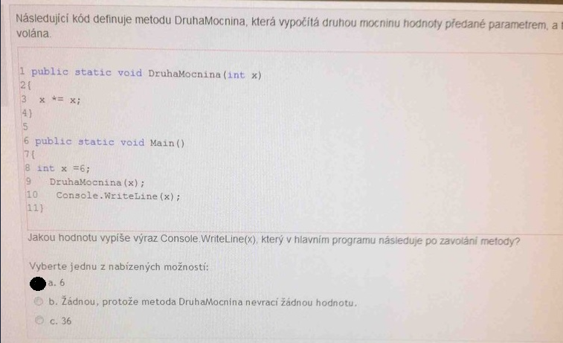

a)
 | DruhaMocnina() nic nevrací - void
 | takže se vypíše jen připsané x=6

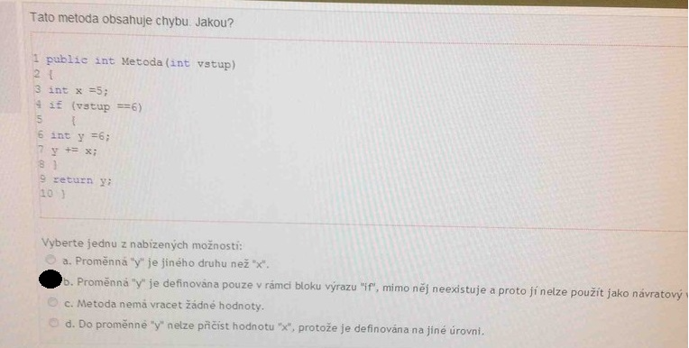

b)



c)



c) | ref x vrací hodnotu x

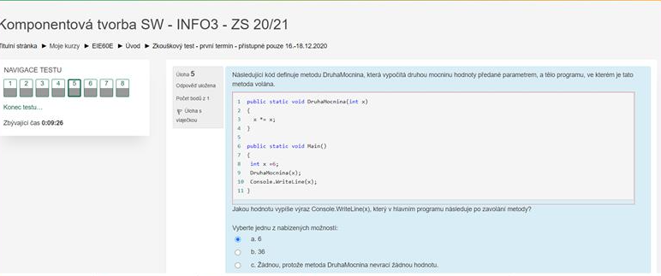

a)

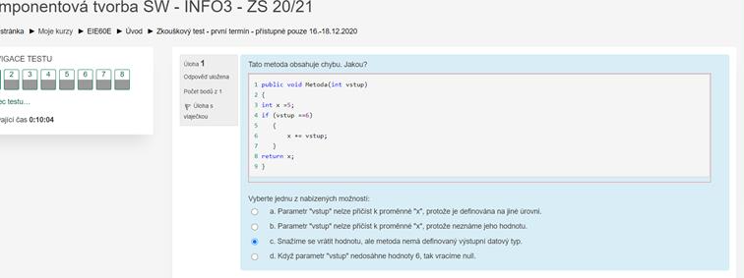

c) | je to správně, ale metoda je void, takže
 | nic nemůže vrátit

c)

a) | DruhaMocnina() vrací void, takže se nic nestane

